TITULKA
LESNÍ BĚH

KOLEM AMERIKY

2019

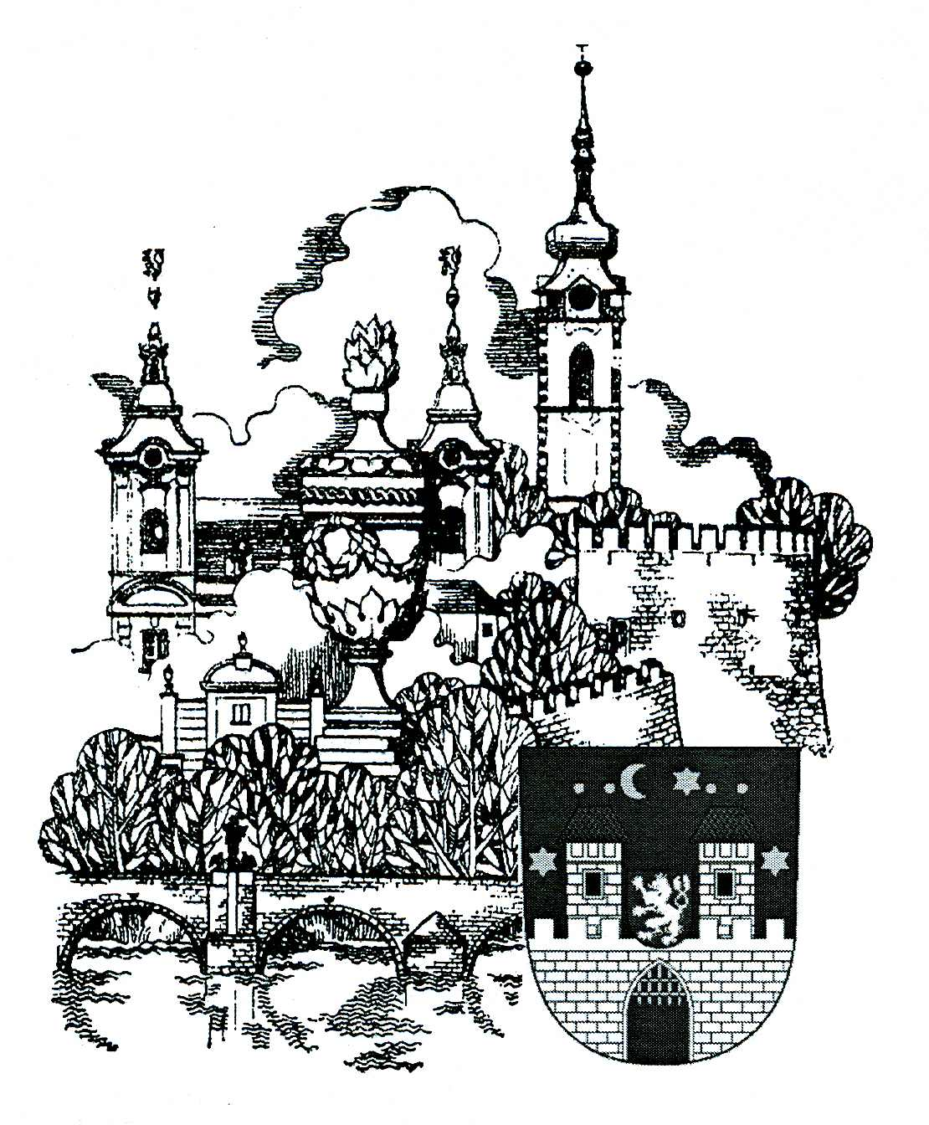

94. ROČNÍK

PÍSEK - 19. ŘÍJNA 2019

VÝSLEDKY

Závody proběhly za slunečného počasí.
Došlo k několika drobným oděrkám, které byly na místě ošetřeny lékařem a jednomu podvrtnutí kotníku - Profant Vladimír.
V kategoriích žactva, dorostu a juniorů se zúčastnilo 157 závodníků.
V kategoriích dospělých se zúčastnilo 64 závodníků.
V kategorii nordic walking se zúčastnilo 15 chodců.

Pořadatelé děkují všem sponzorům za podporu, bez které by nebylo možné závody pořádat.

